关系图
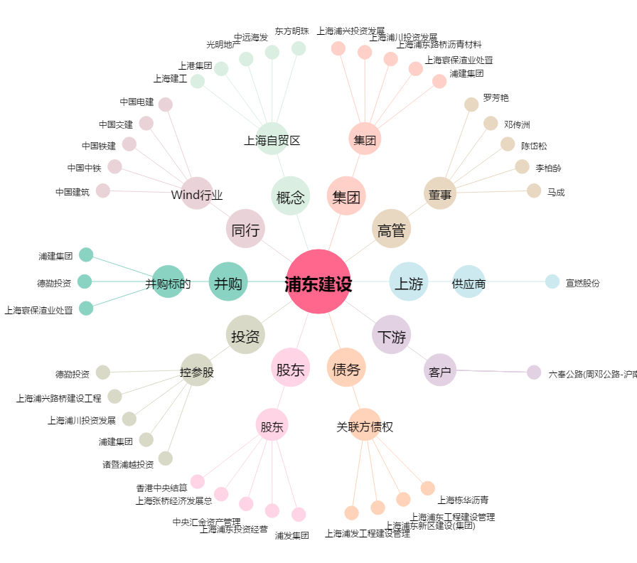
浦东建设[600284.SH] - 关系概览图

